資料4
（資料４） 令和７年４月１日 全国待機児童マップ（市区町村別） | 都道府県 | 待機児童数 | 待機児童率 | 参考
 |  |  |  | (R6) 待機児童数 | 増減
 |  | 人 | ％ | 人 | 人
 | 北海道 | 34 | 0.04 | 28 | 6
 | 青森県 | 0 | 0.00 | 0 | 0
 | 岩手県 | 5 | 0.02 | 22 | ▲ 17
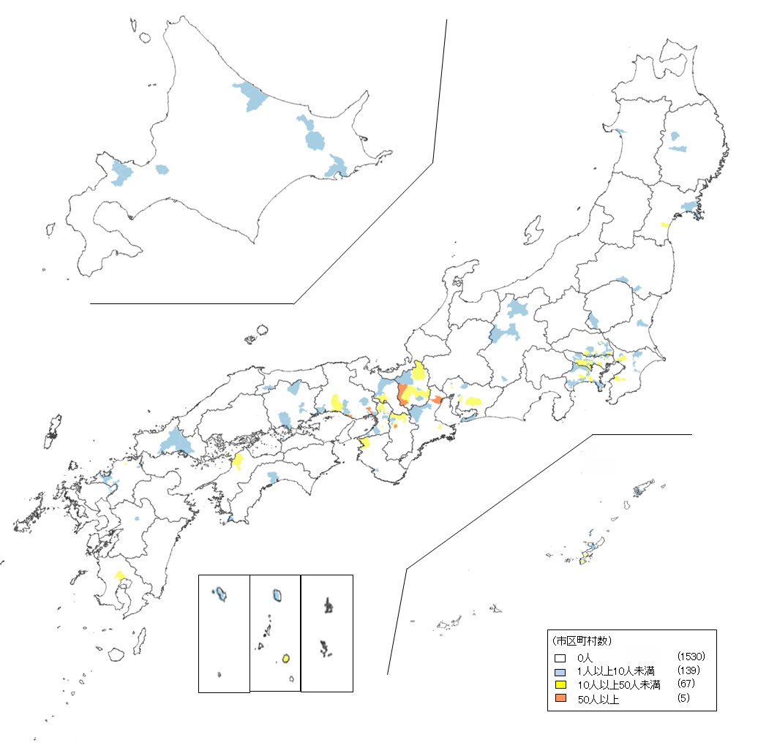
 | 宮城県 | 17 | 0.04 | 18 | ▲ 1
 | 秋田県 | 5 | 0.03 | 2 | 3
 | 山形県 | 0 | 0.00 | 0 | 0
 | 福島県 | 5 | 0.01 | 17 | ▲ 12
 | 茨城県 | 1 | 0.00 | 4 | ▲ 3
 | 栃木県 | 3 | 0.01 | 0 | 3
 | 群馬県 | 0 | 0.00 | 12 | ▲ 12
 | 埼玉県 | 208 | 0.14 | 241 | ▲ 33
 | 千葉県 | 91 | 0.07 | 83 | 8
 | 東京都 | 339 | 0.11 | 361 | ▲ 22
 | 神奈川県 | 138 | 0.08 | 188 | ▲ 50
 | 新潟県 | 0 | 0.00 | 0 | 0
 | 富山県 | 0 | 0.00 | 0 | 0
 | 石川県 | 0 | 0.00 | 0 | 0
 | 福井県 | 0 | 0.00 | 0 | 0
 | 山梨県 | 0 | 0.00 | 0 | 0
 | 長野県 | 10 | 0.02 | 30 | ▲ 20
 | 岐阜県 | 0 | 0.00 | 1 | ▲ 1
 | 静岡県 | 0 | 0.00 | 16 | ▲ 16
 | 愛知県 | 51 | 0.03 | 57 | ▲ 6
 | 三重県 | 84 | 0.22 | 108 | ▲ 24
 | 滋賀県 | 335 | 0.87 | 353 | ▲ 18
 | 京都府 | 15 | 0.03 | 14 | 1
 | 大阪府 | 194 | 0.10 | 111 | 83
 | 兵庫県 | 199 | 0.17 | 256 | ▲ 57
 | 奈良県 | 186 | 0.69 | 135 | 51
 | 和歌山県 | 53 | 0.29 | 22 | 31
 | 鳥取県 | 0 | 0.00 | 0 | 0
 | 島根県 | 0 | 0.00 | 0 | 0
 | 岡山県 | 22 | 0.05 | 31 | ▲ 9
 | 広島県 | 0 | 0.00 | 0 | 0
 | 山口県 | 9 | 0.03 | 14 | ▲ 5
 | 徳島県 | 0 | 0.00 | 0 | 0
 | 香川県 | 1 | 0.00 | 3 | ▲ 2
 | 愛媛県 | 13 | 0.05 | 0 | 13
 | 高知県 | 10 | 0.06 | 5 | 5
 | 福岡県 | 29 | 0.02 | 57 | ▲ 28
 | 佐賀県 | 8 | 0.04 | 6 | 2
 | 長崎県 | 0 | 0.00 | 0 | 0
 | 熊本県 | 4 | 0.01 | 4 | 0
 | 大分県 | 0 | 0.00 | 0 | 0
 | 宮崎県 | 0 | 0.00 | 0 | 0
 | 鹿児島県 | 14 | 0.04 | 12 | 2
 | 沖縄県 | 171 | 0.29 | 356 | ▲ 185
 | 計 | 2,254 | 0.08 | 2,567 | ▲ 313

